PASAPORTES
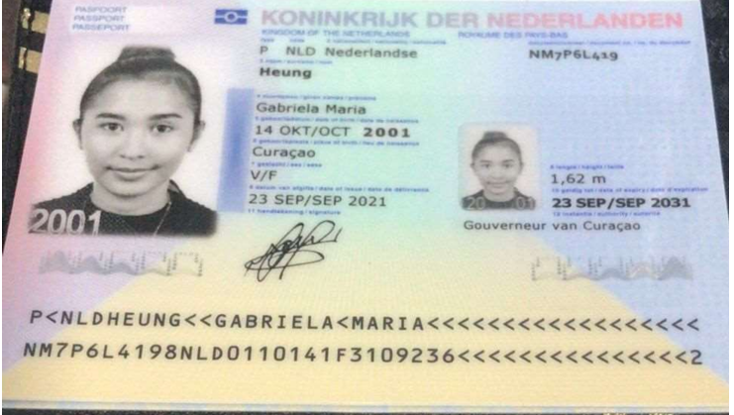
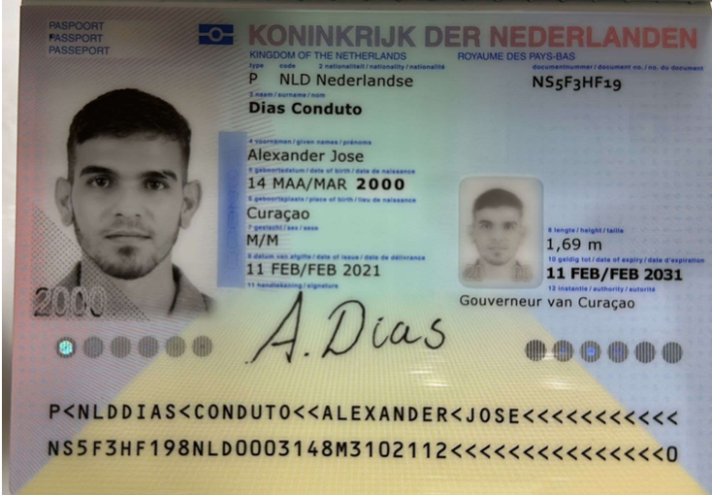

Nombre | Gabriela | Nombre | Alexander | Nombre | Alexander
Nombre | Maria | Nombre | Jose | Nombre | Jose
Apellido | Heung | Apellido | Dias Conduto | Apellido | Dias Conduto
Pasaporte | NM7P6L419 | Pasaporte | NS5F3HF19 | Pasaporte | NS5F3HF19
Fecha de nacimiento | 2001-10-14 | Fecha de nacimiento | 14 de Marzo 2000 | Dirección | Generalsweg # 20
Edad | 24 | Edad | 25 | País | Curazao
Estado civil | Casada | Estado civil | Casado | Email: | ahlexjdc@gmail.com
Dirección | Generalsweg # 20 | Dirección | Generalsweg # 20 | Teléfono | 599 9 684 3028
País | Curazao | País | Curazao
Email: | gabrielaheung14@gmail.com | Email: | ahlexjdc@gmail.com
Teléfono | 599 9 672 2361 | Teléfono | 599 9 684 3028
Profesión | Ama de casa | Profesión | Barbero
RH | O+ | RH | A +
Seguro | SVB | Seguro | SVB
Peso | 55 | Peso | 67 Kilos
Altura | 1,55 | Altura | 1.68 mts
Idioma | Español - Inglés - Papiamento | Idioma | Español - Inglés - Papiamento - Portugues

Salud | CHEQUEO MEDICO EMBARAZADA | Salud | CHEQUEO MEDICO EJECUTIVO
Estadia | 11 al 22 de Abril | Estadia | 11 al 22 de Abril

IVA
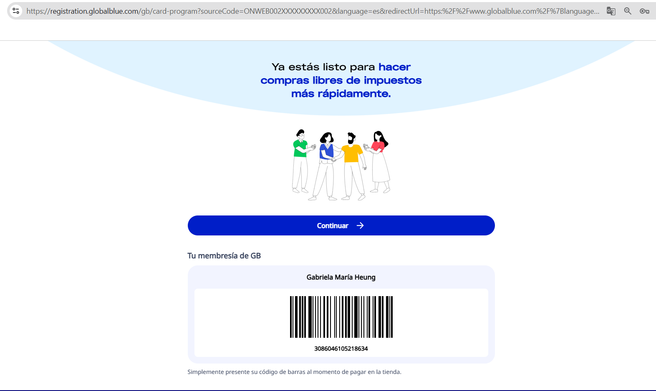

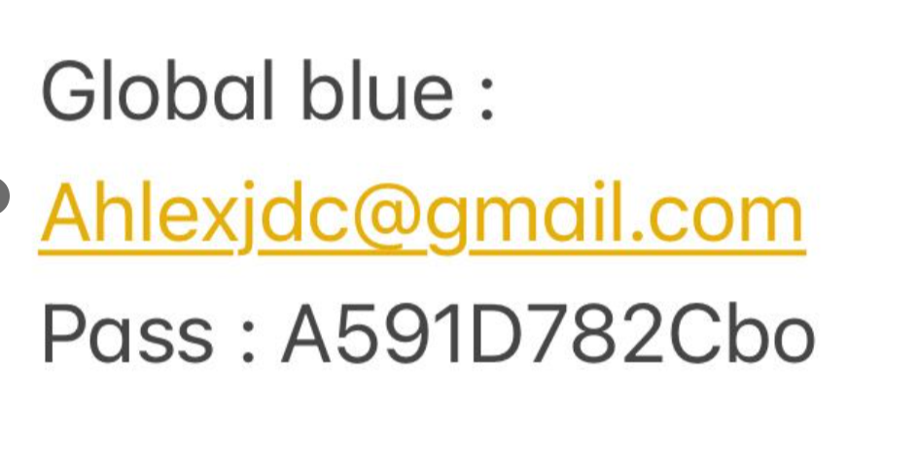

 |  |  | A591D782Cbo

GABRIELA | 3086046105218634
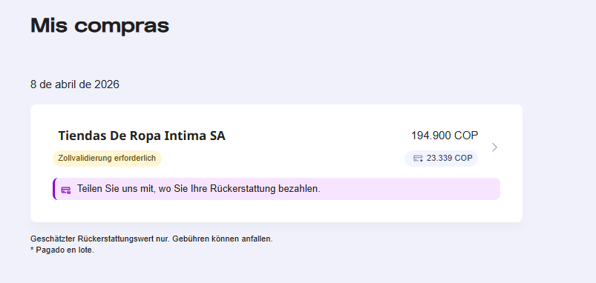

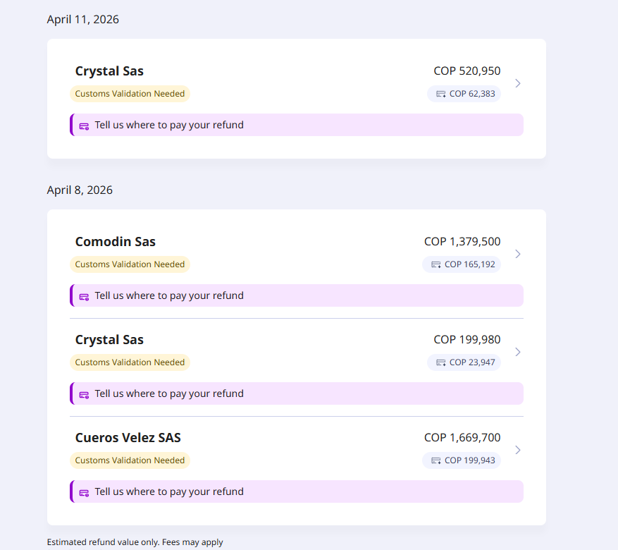

 |  | OK

COSTEO ALEXANDER
 |  |  |  |  |  |  |  |  | Libro diario contable
ARCHIVOS | PAGOS - FACTURA | RESERVAS Y CONFIRMACION | SERVICIOS | PROVEEDOR | CANTIDAD | PRECIO UNITARIO | PASAJERO 2 | PAGOS EN PESOS | RETENCIÓN EN LA FUENTE | PAGO TOTAL | PAGOS
Alexander | Alexander | Alexander |  |  |  |  | Alex |  |  |  | PROVEEDOR - NOMBRE COMERCIAL | ID | Fecha del pago | Valor del pago | Forma de pago de donde salió el dinero | Tipo de movimiento | Comentarios
ARCHIVADO | DSM 377 | Comprada | Sim Card Fisica | Tigo |  |  | 3.00
ARCHIVADO | DSM 377 | Recargada | Recarga de 9.5 Gigas - para 20 días operador TIGO | Tigo |  |  | 10.00
App | Pre compra | Emitida | Póliza de asistencia médica al viajero | Colasistencia | 12,00 Unidades | $ 1,50 | 18.00 | $33,000 | $0 | $33,000
 | FACTURADO |  | Domicilio Toma de muestra de Laboratorios Clinicos | Echavarría | 1,00 Unidades | $ 10,00 | 10.00 | $263,531 | $0 | $263,531 | Echavarría |  | 2026-04-09 | $81,431 | JURIDICA BANCOLOMBIA | TRANSFERENCIA BANCARIA
ARCHIVADO | FACTURADO | Confirmado | Fósforo en suero | Echavarría | 1,00 Unidades | $ 8,00 | 8.00
ARCHIVADO | FACTURADO | Confirmado | Ionograma: Cloro - Sodio - Potasio - Calcio | Echavarría | 1,00 Unidades | $ 20,00 | 20.00
ARCHIVADO | FACTURADO | Confirmado | Vitamina D25 | Echavarría | 1,00 Unidades | $ 29,00 | 29.00
ARCHIVADO | FACTURADO | Confirmado | Vitamina B12 | Echavarría | 1,00 Unidades | $ 29,00 | 29.00
ARCHIVADO | FACTURADO | Confirmado | Hormona Paratoidea | Echavarría | 1,00 Unidades | $ 28,00 | 28.00
ARCHIVADO | FACTURADO | Confirmado | e-GFR-Eritrosedimentación (velocidad de sedimentación globular VSG | Echavarría | 1,00 Unidades | $ 5,00 | 5.00
ARCHIVADO | FACTURADO | Confirmado | LH-Hormona Luteinizante Hormonas masculina | Echavarría | 1,00 Unidades | $ 19,00 | 19.00
ARCHIVADO | FACTURADO | Confirmado | Testosterona Libre Hormonas masculinas | Echavarría | 1,00 Unidades | $ 18,00 | 18.00
ARCHIVADO | FACTURADO | Confirmado | FSH-Hormona Folículo Estimulante Hormonas masculinas | Echavarría | 1,00 Unidades | $ 19,00 | 19.00
ARCHIVADO | FACTURADO | Confirmado | Prolactina Hormonas masculinas | Echavarría | 1,00 Unidades | $ 19,00 | 19.00
ARCHIVADO | FACTURADO | Confirmado | Hemograma IV método automatizado | Echavarría | 0 | 0 | 0.00
ARCHIVADO | FACTURADO | Confirmado | Densitometría Ósea | CEDIMED | 1,00 Unidades | $ 88,00 | 88.00 | $142,400 | $0 | $142,400 | CEDIMED |  | 2026-04-08 | $247,200 | JURIDICA BANCOLOMBIA | TRANSFERENCIA BANCARIA
ARCHIVADO | FACTURADO | Confirmado | Ecografía de tiroides y paratiroides | CEDIMED | 1,00 Unidades | $ 37,00 | 37.00 | $104,800 | $0 | $104,800
ARCHIVADO | No dan factura | Confirmado | Consulta con especialista en MEDICINA INTERNA | Manuel Davila | 1,00 Unidades | $ 93,00 | 93.00 | $250,000 | $0 | $250,000 | Manuel Davila |  | 2026-04-10 | $401,675 | JURIDICA BANCOLOMBIA | TRANSFERENCIA BANCARIA
ARCHIVADO | DSM 377 | Confirmado | Servicio Medical Trip Colombia - Acompañamiento virtual y presencial en español para citas y exámenes para 8 horas diurnas | Yenny | 0,50 Unidades | $ 63,00 | 31.50 | $151,675 | $0 | $151,675
ARCHIVADO | DSM 377 | Confirmado | Servicios Medical Trip Colombia Traslados Hotel-Clínica por trayectos cortos | Yenny | 3,00 Unidades | $ 12,00 | 36.00 | $114,000 | $0 | $114,000
 |  |  | Total |  |  |  | 520.50 | $1,059,406 | NETO PAGADO
 |  |  |  |  |  |  |  | $1,821,750 | COBRADO
 |  |  |  |  |  |  |  | $762,344 | UTILIDAD
 |  |  | PAGO REALIZADO CLIENTE - PENDIENTE 40 USD |  |  | Alexander | 520.50
 |  |  |  |  |  | Gabriela | 674.50 | $931,824 | UTILIDAD GABRIELA
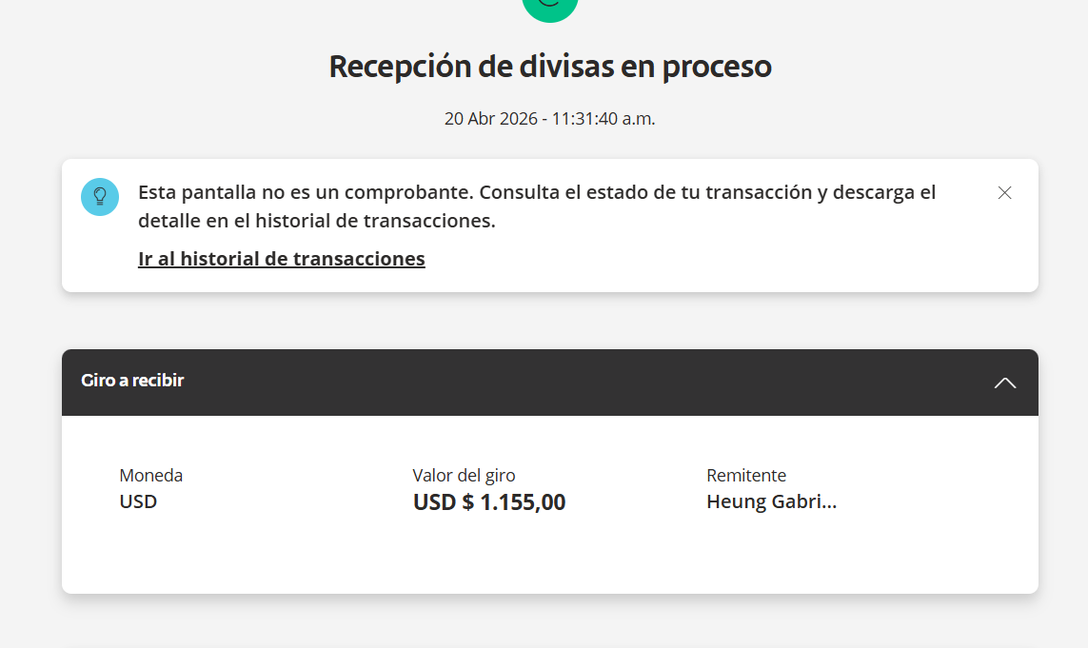
 |  |  |  |  |  |  |  | $1,694,168 | UTILIDAD TOTAL

CONFIRMACION DE CITAS ALEXANDER
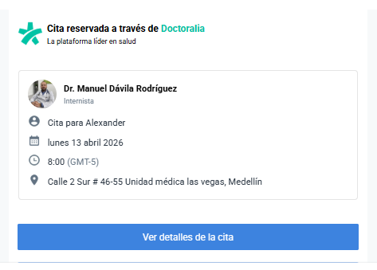
ECOGRAFIA DE TIROIDES | DENSITOMETRIA OSEA
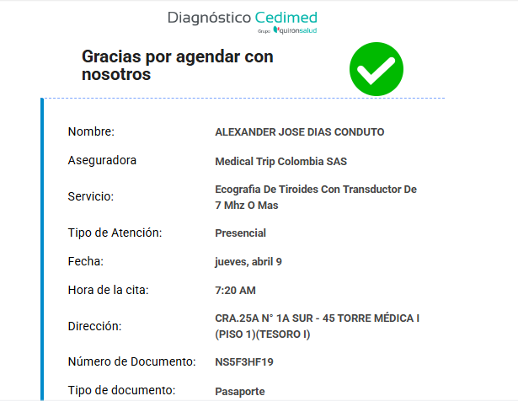
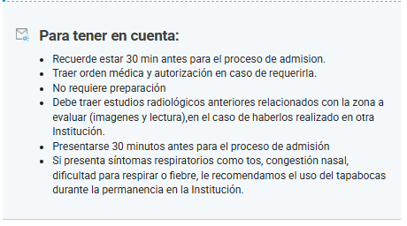

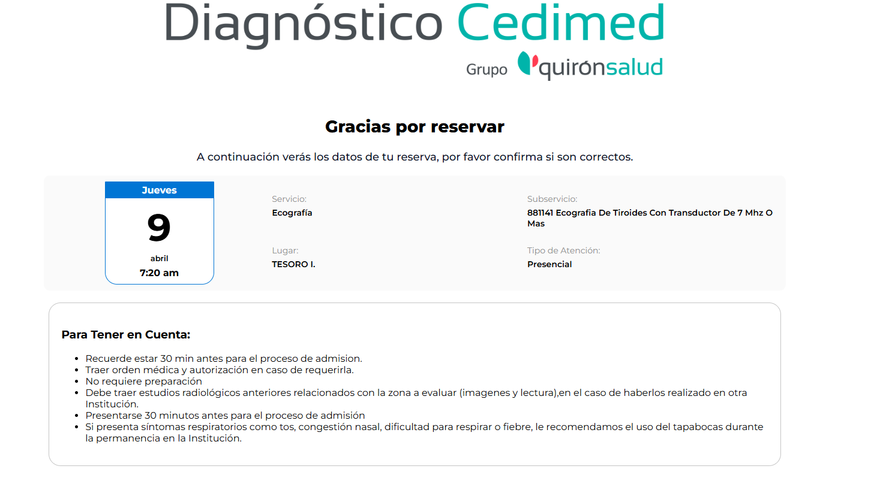

CITA INTERNISTA

CONFIRMACION DE CITAS GABRIELA
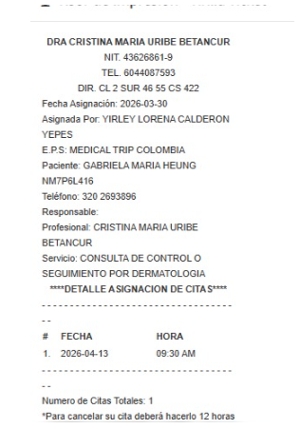
ODOONTOLOGIA | Consulta con especialista en OBSTETRICIA
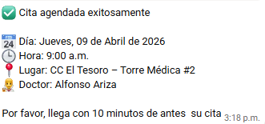

DERMATOLOGIA

Confirmacion de reservas GABY
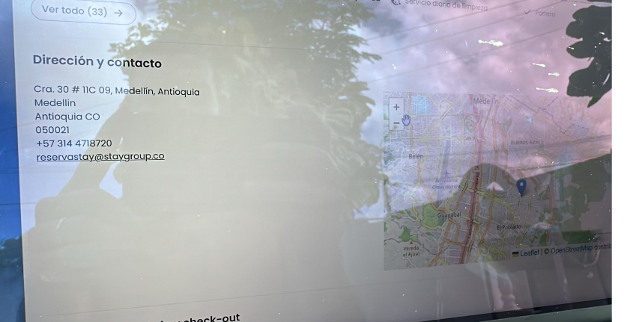
Seissta Medellín | Cra. 30 # 11c-09 El Poblado | reserva x los pasajeros

VUELO
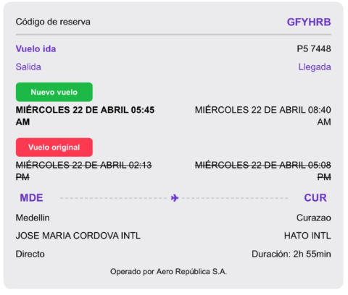
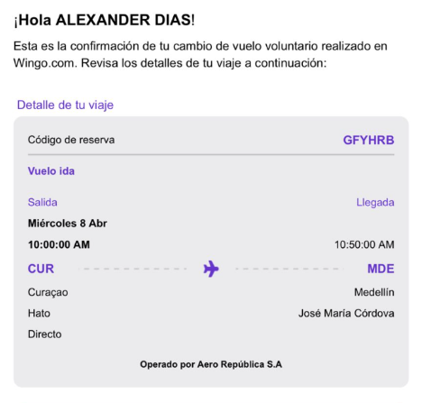
GFYHRB

